Sheet1
VEX-IQ机器人采购清单
编号 | 产品 | 描述 | 数量 | 参考单价 | 照片
228-4418 | VEX IQ机器人齿轮减速套装 | 轴销*9 轴销钉*9 18锥齿轮*20 差速器*2 双倍宽，2*2双偏置角连接器*8 | 5 | 200 | 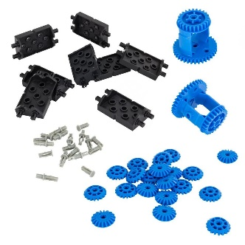 | 1000
228-2532 | VEX IQ机器人齿轮套装 | 包含： 齿条×8 36齿冠齿轮×4 12齿齿轮×10 直线滑块×4 36齿齿轮×10 蜗杆蜗轮×2 60齿齿轮×6 蜗轮蜗杆支架×6 | 6 | 250 | 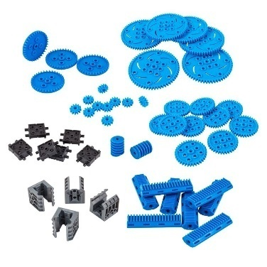 | 1500
228-4420 | VEX IQ机器人长轴类套装 | 包含： 9cm×2 10cm×2 11cm*2 12cm*2 14cm*1 16cm*1 18cm*1 20cm*1 22cm*1 24cm*1 | 8 | 250 |  | 2000
228-2550 | VEX IQ 挑战赛场地围板及地板 | 包含： 地板×32 围板×20 墙角围板×4 | 2 | 2850 | 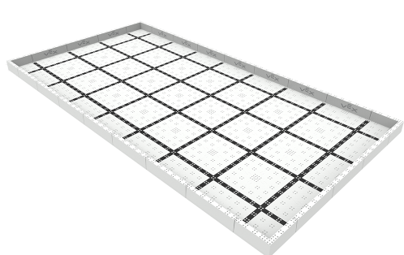 | 5700
05-404-1 | VEX IQ 比赛场地完整附件(天圆地方) | 标准国际赛竞赛道具 | 2 | 2000 |  | 4000
 | EasyC V5.0软件 | 安装并维护10台电脑EasyC V5.0软件的使用 | 10 | 980 | 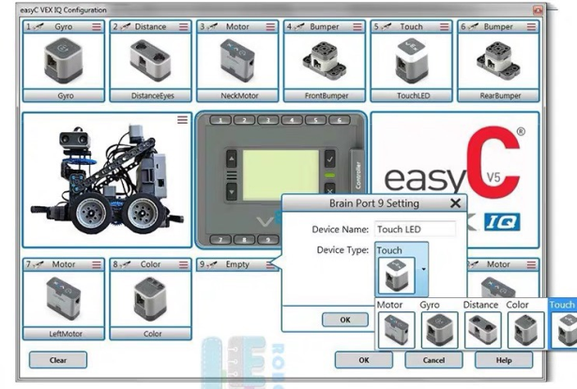 | 9800
 | 教学支持 | 要求提供本地教学服务。
 | 竞赛服务 | 协助组队、竞赛集训、竞赛机型设计与改进。
 |  |  |  |  |  | 24000

